询价
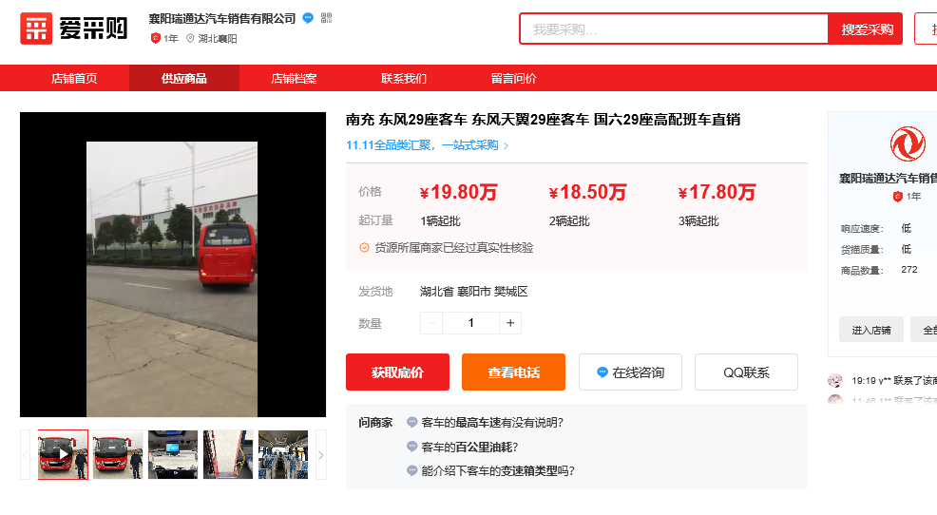
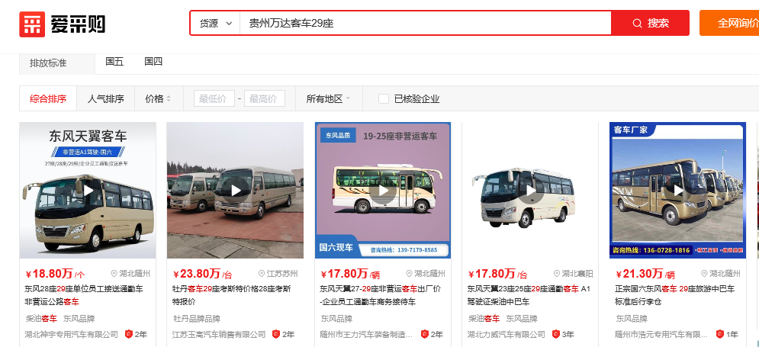

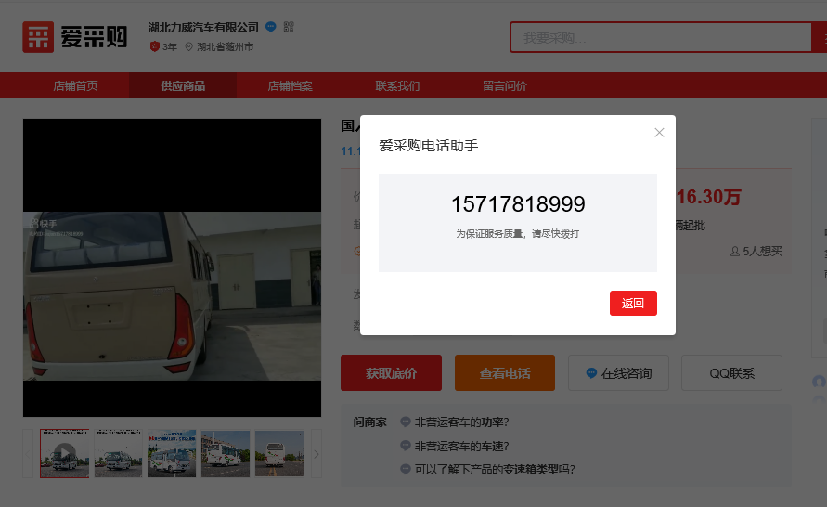

 |  |  |  |  | 东风含税价电话咨询 | 19座17万 | 自提货
 |  |  |  |  |  | 25座17.8万
 |  |  |  |  |  | 29座18.6

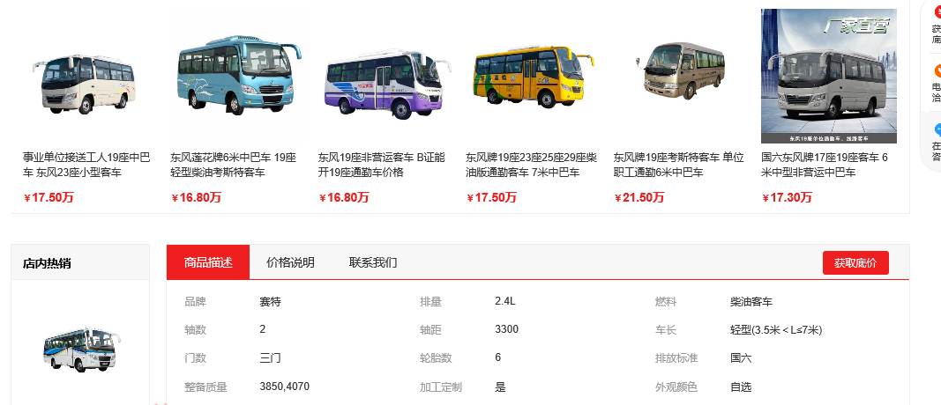

东风 | 19座 | 13.909090909 | 15.3
 | 25座 | 14.563636364 | 16.02 | 23-26是一个车型和价位
 | 29座 | 15.218181818 | 16.74
 | 31座 | 17.454545455 | 19.2

宇通客车 | 26-30座 | 23.272727273 | 25.6

赛特 | 19座 | 13.336363636
 | 19座 | 10800

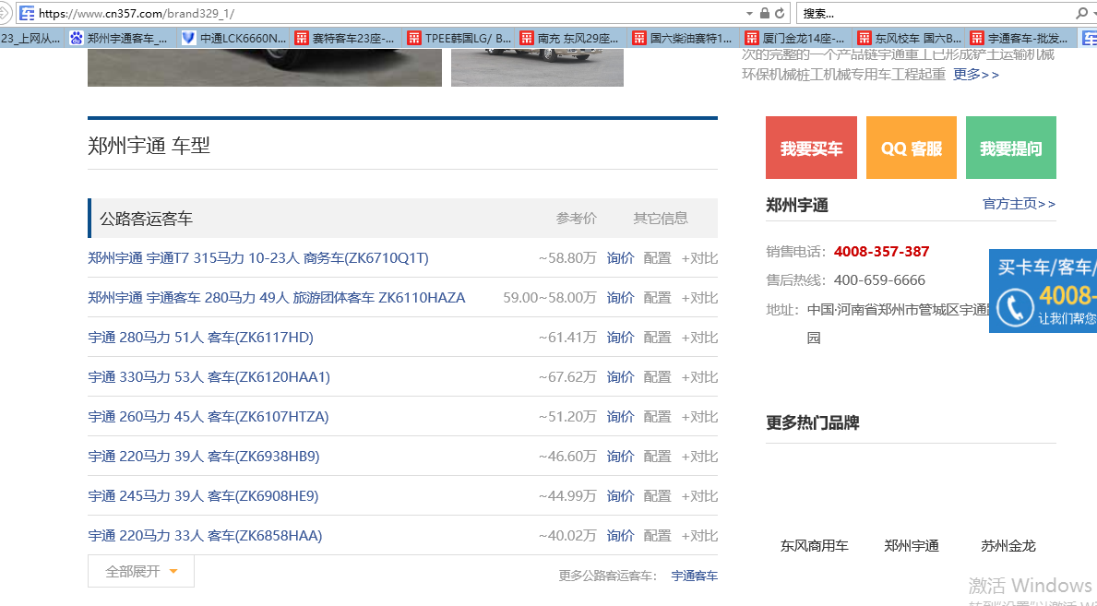
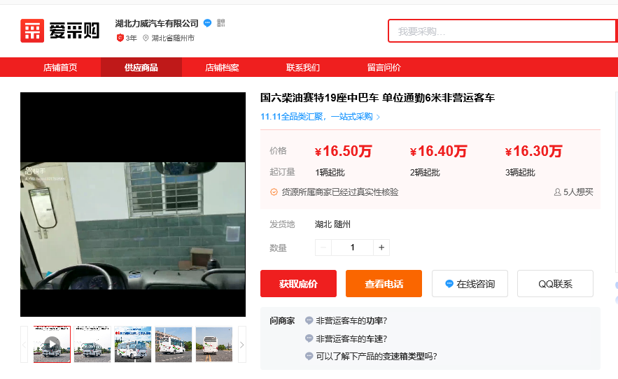

 | 33-37人 | 31.063636364

